顧客データ(freee Import用)
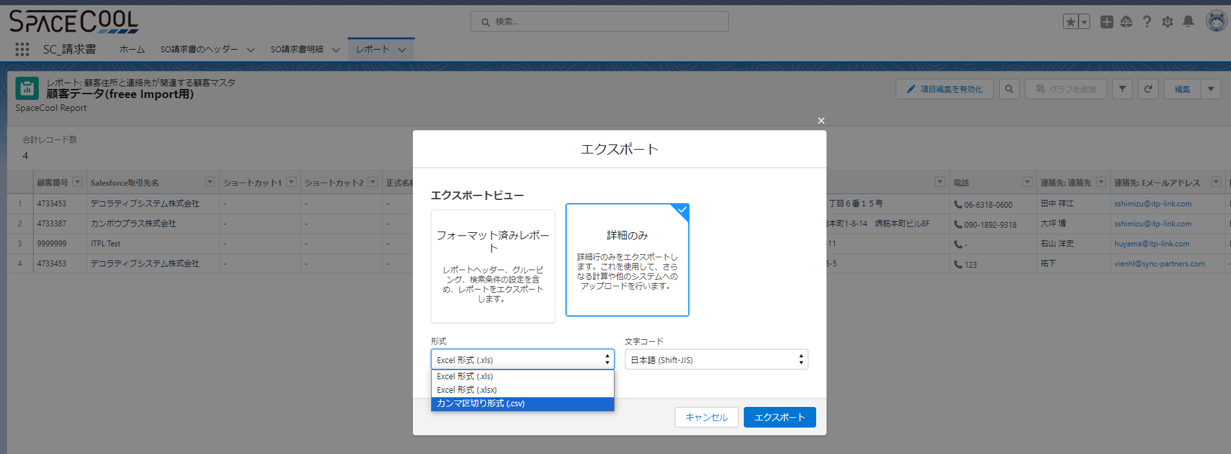
１．レポート名：顧客データ(freee Import用)
２．レポートの項目一覧 |  |  |  |  |  | 👇
 |  | Freeeの項目 | SpaceCoolのレポート項目 | Objectの項目 | 必須・任意 | 要否フラグ | Freee項目説明 | コメント
 | 1 | 取引先コード | 取引先コード | 顧客番号 | 必須 | 要 | 取引先コード
 | 2 | 名前（通称） | 名前（通称） | Salesforce取引先名 | 必須 | 要 | 登録する名前（通称）を255文字以内
 | 3 | ショートカット1 | ショートカット1 | ショートカット1 | 任意 | 不要 | ショートカット1を255文字以内
 | 4 | ショートカット2 | ショートカット2 | ショートカット2 | 任意 | 不要 | ショートカット1を255文字以内
 | 5 | 正式名称（帳票出力時に使用される名称） | 正式名称（帳票出力時に使用される名称） | Salesforce取引先名 | 任意 | 要 | 正式名称を255文字以内
 | 6 | カナ名称 | カナ名称 | カナ名称 | 任意 | 不要 | 正式名称のカナ表記を255文字以内 | 2023/8/21:要否フラグは何ですか →不要を入力しました
 | 7 | 敬称 | 敬称 | 敬称 | 任意 | 要 | 敬称を次のいずれかから入力します。 御中 様 | 2023/8/21:「敬称」項目は必須ですが「freeee取引先一覧(取引先ID追記).xlsx」ファイルに「敬称」の情報がありません。どうすればよろしでしょうか。 →会社が対象なので「御中」で良いです
 | 8 | 事業所種別 | 事業所種別 | 事業所種別 | 任意 | 不要 | 事業所種別を次のいずれかから入力します。 法人 個人事業主
 | 9 | 地域 | 地域 | 地域 | 任意 | 不要 | 地域を次のいずれかから入力します。 国内 国外
 | 10 | 郵便番号 | 郵便番号 | 住所：郵便番号 | 任意 | 要 | 郵便番号を半角数字
 | 11 | 都道府県 | 都道府県 | 住所：都道府県 | 任意 | 要 | 都道府県を「北海道」〜「沖縄県」まで
 | 12 | 市区町村・番地 | 市区町村・番地 | 住所：市 + 住所１ | 任意 | 要 | 市区町村から番地まで
 | 13 | 建物名・部屋番号など | 建物名・部屋番号など | 住所：住所2 | 任意 | 要 | 建物名や部屋番号など
 | 14 | 電話番号 | 電話番号 | 住所：電話 | 任意 | 要 | 電話番号-半角数字
 | 15 | 営業担当者名 | 営業担当者名 | 住所：連絡先の部署 + 連絡先 | 任意 | 要 | 営業担当者名
 | 16 | 営業担当者メールアドレス | 営業担当者メールアドレス | 住所： Eメールアドレス | 任意 | 要 | 営業担当者メールアドレスを、半角英数 および メールアドレスに使用できる記号
 | 17 | 請求書送付方法 | 請求書送付方法 | 住所：問合わせ方法 | 任意 | 要 | 請求書送付方法を次のいずれかから入力します。 メール 郵送 メールと郵送
 | 18 | 銀行名 | 銀行名 | 銀行名 | 任意 | 不要 | 取引先の銀行名
 | 19 | 銀行名（カナ） | 銀行名（カナ） | 銀行名（カナ） | 任意 | 不要 | 「銀行名」のカナ表記
 | 20 | 銀行番号 | 銀行番号 | 銀行番号 | 任意 | 不要 | 「銀行名」の金融機関コードを半角数字4桁
 | 21 | 支店名 | 支店名 | 支店名 | 任意 | 不要 | 取引先銀行の支店名
 | 22 | 支店名（カナ） | 支店名（カナ） | 支店名（カナ） | 任意 | 不要 | 「受取人名」のカナ表記
 | 23 | 支店番号 | 支店番号 | 支店番号 | 任意 | 不要 | 「支店名」の支店コードを半角数字3桁
 | 24 | 口座種別 | 口座種別 | 口座種別 | 任意 | 不要 | 口座種別を次のいずれかから入力します。 普通 当座 納税準備預金 貯蓄 その他
 | 25 | 口座番号 | 口座番号 | 口座番号 | 任意 | 不要 | 口座番号を7桁以内
 | 26 | 受取人名 | 受取人名 | 受取人名 | 任意 | 不要 | 取引先口座の受取人名（口座名義人名）
 | 27 | 受取人名（カナ） | 受取人名（カナ） | 受取人名（カナ） | 任意 | 不要 | 「受取人名」のカナ表記
 | 28 | 入力候補 | 入力候補 | 入力候補 | 任意 | 不要 | 取引登録時などで入力候補として表示するかどうかを、次のいずれかから入力します。 使用する 使用しない ※ 次の場合は自動的に「使用する」の設定で登録されます。 「入力候補」の項目を設けずにインポートした場合 「入力候補」の項目は設けたが空欄でインポートした場合
 | 29 | 適格請求書発行事業者 | 適格請求書発行事業者 | 適格請求書発行事業者 | 任意 | 要 | 適格請求書発行事業者に該当するかどうかを、次のいずれかから入力します。 該当する 該当しない | 2023/8/21:この項目はＲＳ環境に項目がありませんので、新しい項目を追加してデータを入力すると考えます。そんなことをしても大丈夫ですか？。 →RootStockでは出せないので空欄で良いです。項目追加は不要です。
 | 30 | 適格請求書発行事業者の登録番号 | 適格請求書発行事業者の登録番号 | 適格請求書発行事業者の登録番号 | 任意 | 要 | 「適格請求書発行事業者に該当するか」項目に「該当する」を入力した場合に入力する項目です 先頭に（半角・大文字の）「T」 + それに続けて13桁の半角数字（例：「T1234567890123」など）。 先頭の「T」を除く13桁の半角数字のみ（例：「1234567890123」） | 2023/8/21:この項目はＲＳ環境に項目がありませんので、新しい項目を追加してデータを入力すると考えます。そんなことをしても大丈夫ですか？。 →RootStockでは出せないので空欄で良いです。項目追加は不要です。

３．レポートをエクスポート方法
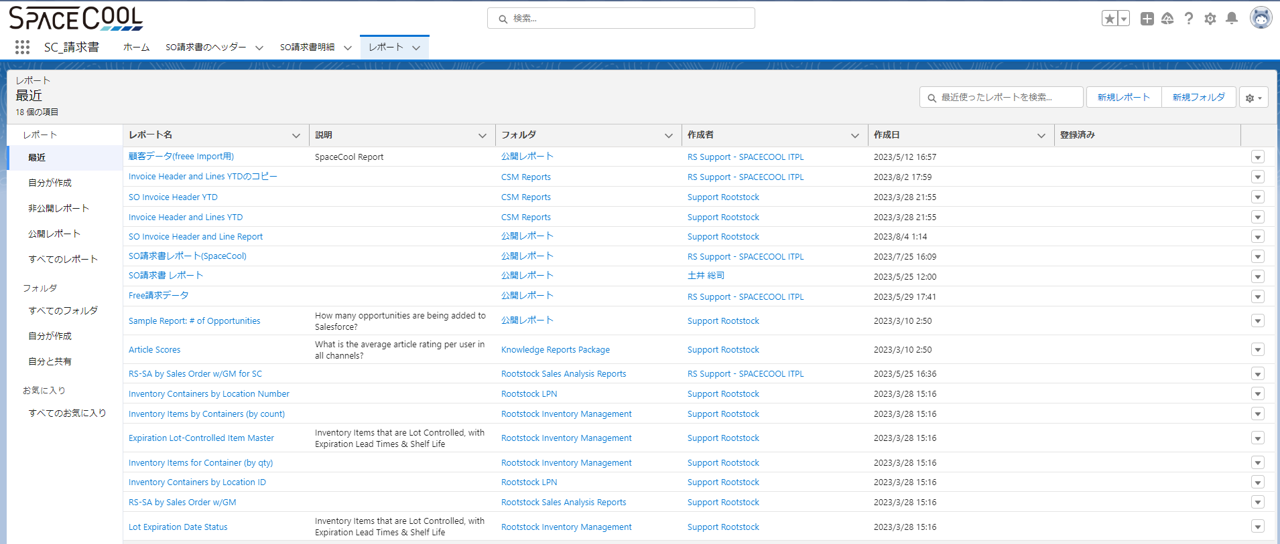

 |  | エクスポートビュー：詳細のみ
 |  | 形式：カンマ区切り形式（.csv）
 |  | 文字コード：日本語（Shift-JIS）

SO請求書ヘッダー・明細(freee Import用)
１．レポート名
 | ヘッダー：SO請求書ヘッダー(freee Import用)
 | 明細：SO請求書明細(freee Import用)

２．レポート項目一覧 |  |  |  |  |  | 👇
 |  | Freee/レポートの項目(同一) | Object連携項目 | ヘッダー/明細 | 必須・任意 | 要否フラグ | Freee項目説明 | コメント
 | 1 | csv_type(変更不可) | ー | ＆ | 必須 | 要 | 「20101」と入力します。
 | 2 | 書類種別 | ー | ＆ | 必須 | 要 | 次のいずれかの書類種別を指定します。 ・見積書 ・請求書 ・納品書 ・発注書 ・領収書
 | 3 | 行形式 | ー | ＆ | 必須 | 要 | 「本文」と入力した行：その書類自体の情報を入力する行として取り扱われます。 「明細」と入力した行：書類の明細欄の情報を入力する行として取り扱われます。 ※ 「本文」行の項目と「明細」行の項目は、それぞれ行を分けて入力する必要があります。
 | 4 | 件名 | ー | ヘッダー | 任意 | 不要 | 書類の表題部に表示される部分です。
 | 5 | 概要 | ー | ヘッダー | 任意 | 不要 | 請求書には反映されないメモ書きに使用できます。
 | 6 | 発行日 | 請求書日付 | ヘッダー | 必須 | 要 | 発行日を入力します。
 | 7 | 期限 | 期日 | ヘッダー | 必須 | 要 | 請求に係る支払期限を入力します。
 | 8 | 番号 | 請求書No. | ＆ | 任意 | 要 | 書類に付ける番号を記載します。 空欄の場合には、請求書インポート時に自動で付番されます。
 | 9 | 計上日 | ー | ヘッダー | ※参照 | 不要 | 請求書を発行する際に、売上として計上する日を入力します。 ※見積書・納品書をインポートする際は必須ではありません。
 | 10 | 取引先敬称 | ー | ヘッダー | 任意 | 不要 | 次のいずれかの敬称を入力します。 ・御中 ・様 ・（空白） 空欄の場合には、本項目は空欄で反映されます。 ※ ［設定］メニュー →［取引先の設定］で登録されている「敬称」は、本項目へ自動的に反映されませんので、ご注意ください。
 | 11 | 取引先郵便番号 | 郵便番号 | ヘッダー | 任意 | 要 | 取引先の郵便番号を入力します。 空欄でも可。 空欄とした場合、［設定］メニュー →［取引先の設定］で設定されている住所が反映されます。 CSVファイルに住所欄を記載した場合は、［設定］メニュー →「取引先の設定」の住所ではなく、CSVファイル上に記載のある住所が反映されます。
 | 12 | 取引先名称 | 顧客 | ヘッダー | 必須 | 要 | 取引先の名称を入力します。 取引先がfreeeに登録されていない場合には、新規で登録されます。
 | 13 | 取引先住所1 | 住所１ | ヘッダー | 任意 | 要 | 取引先の住所を入力します。 空欄でも可。空欄とした場合、［設定］メニュー →［取引先の設定］で設定されている住所が反映されます。 CSVファイルに住所欄を記載した場合は、［設定］メニュー →［取引先の設定］の住所ではなく、CSVファイル上に記載のある住所が反映されます。
 | 14 | 取引先住所2 | 住所２ | ヘッダー | 任意 | 要 | 取引先の住所の建物名以降を入力します。 空欄でも可。空欄とした場合、［設定］メニュー →［取引先の設定］で設定されている住所が反映されます。 CSVファイルに住所欄を記載した場合は、［設定］メニュー →［取引先の設定］の住所ではなく、CSVファイル上に記載のある住所が反映されます。
 | 15 | 取引先担当者氏名 | 連絡先 | ヘッダー | 任意 | 要 | 取引先の担当者の氏名を入力します。 空欄の場合、空欄として反映されます。［設定］メニュー →［取引先の設定］に登録されている「担当者名」は、本項目へ自動的に反映されませんので、ご注意ください。
 | 16 | 発行元郵便番号 | ー | ヘッダー | 任意 | 不要 | 請求書発行元の郵便番号を入力します。 空欄でも可。空欄とした場合、［設定］メニュー→［事業所の設定］の「請求書設定」にあるテンプレートの住所が反映されます。
 | 17 | 発行元住所1 | ー | ヘッダー | 任意 | 不要 | 請求書発行元の住所を入力します。 空欄でも可。空欄とした場合、［設定］メニュー→［事業所の設定］の「請求書設定」にあるテンプレートの住所が反映されます。
 | 18 | 発行元住所2 | ー | ヘッダー | 任意 | 不要 | 請求書発行元の住所建物名以降を入力します。 空欄でも可。空欄とした場合、［設定］メニュー→［事業所の設定］の「請求書設定」にあるテンプレートの住所が反映されます。
 | 19 | 発行元担当者氏名 | ー | ヘッダー | 任意 | 不要 | 取引先の担当者の氏名を入力します。 空欄の場合、空欄として反映されます。［設定］メニュー →［取引先の設定］に登録されている「担当者名」は、本項目へ自動的に反映されませんので、ご注意ください。
 | 20 | 備考 | ー | ヘッダー | 任意 | 不要 | 請求書の備考欄を入力します。
 | 21 | 振込先 | ー | ヘッダー | 任意 | 不要 | 売上金額の振込先の口座情報を入力します。 空欄とした場合、［設定］メニュー →［事業所の設定］の「請求書設定」にあるテンプレートの振込先が反映されます。
 | 22 | 内税/外税 | ー | ヘッダー | 必須 | 要 | 次のいずれかの税計算区分を入力します。 ・内税 ・外税 「内税」と入力した場合：「明細行」として入力した「金額」が内税金額として取り扱いされます。 「外税」と入力した場合：「明細行」として入力した「金額」が外税金額として取り扱いされます。
 | 23 | 品名 | 製品 | 明細 | 必須 | 要 | 書類に記載する売上に関する品目を記載します。
 | 24 | 単価 | 単価 -自国通貨 | 明細 | ※参照 | 要 | 売上げた商品の単価を記載します。 ※ 「行の種類」がテキスト以外の場合には入力必須。
 | 25 | 数量 | 数量(レポート用) | 明細 | ※参照 | 要 | 売上げた数量を記載します。 未入力の場合には、「1」として取り扱われます。 ※ 「行の種類」をテキストにした場合には、入力不要。
 | 26 | 単位 | 販売単位: 単位コード | 明細 | 任意 | 要 | 売上げた商品の単位を記載します。 例）「個」「式」など
 | 27 | 消費税 | ー | 明細 | 任意 | 不要 | 消費税額を入力します。 入力しなくても「金額」欄から自動計算されますが、この欄に入力することにより、行単位での消費税額をあらかじめ編集することができます。
 | 28 | 行の種類 | ー | 明細 | 必須 | 要 | 次のいずれかの種類を入力します。 ・通常 ・割引 ・テキスト 特に「納品書としてインポートした後で、合算請求書を作成する」という場合において、テキスト行で個別納品書の情報を付加することが有効です。
 | 29 | 勘定科目 | ー | 明細 | ※参照 | 不要 | 請求書から作成する取引に付けたい勘定科目を選択します。 ※ 入力を省略した場合には、自動的に「売上高」として登録されます。
 | 30 | 税区分 | ー | 明細 | ※参照 | 不要 | 請求書から作成する取引に付けたい税区分を選択します。 ※ 入力を省略した場合には、「勘定科目」にかかわらず自動的に「課税売上10%」として登録されます。 「課税売上10%」以外の税区分を使用する場合は、個別に入力する必要があります。
 | 31 | 部門 | 部門 | 明細 | 任意 | 要 | 請求書から作成する取引に付けたい部門を入力します。 freeeに登録されていない部門の場合には、新規で登録されます。
 | 32 | 品目 | ー | 明細 | 任意 | 不要 | 請求書から作成する取引に付けたい品目を入力します。 freeeに登録されていない部門の場合には、新規で登録されます。
 | 33 | メモ | ー | 明細 | 任意 | 不要 | 請求書から作成する取引に付けたいメモ（メモタグ）を入力します。 freeeに登録されていないメモ（メモタグ）の場合には、新規で登録されます。

３．レポートのエクスポート方法
 | ①SC_請求書 > レポートをタブを選択 > 対象のレポートを選択

 | ②編集プルダウンの「エクスポート」を選択

 | ③以下の設定後、エクスポートボタンを押してレポートを出力

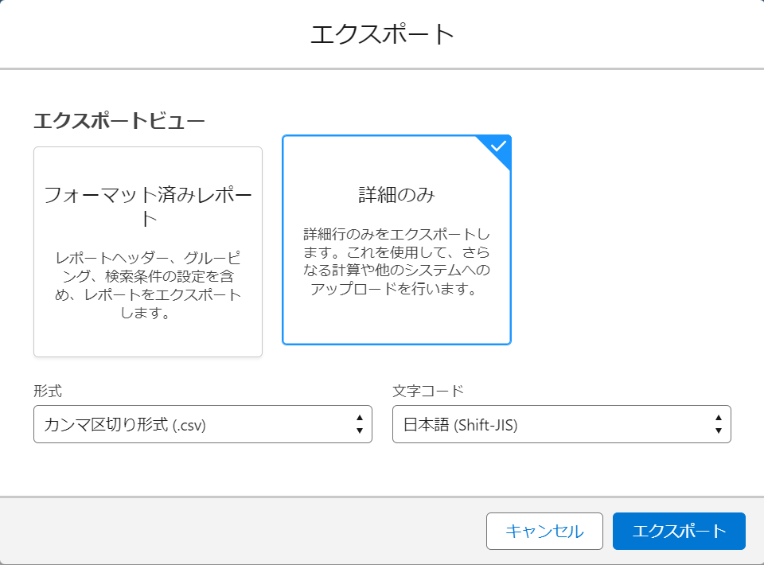
 | エクスポートビュー：詳細のみ
 | 形式：カンマ区切り形式（.csv）
 | 文字コード：日本語（Shift-JIS）

